Oppskrift
Salatwrap med feta og pestoSalatwrap med feta og pesto
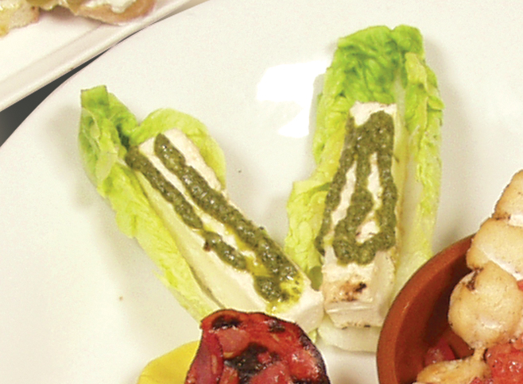

Rense hjertesalaten og separer delene fra hverandre. Fyll hver kanoformede del av hjertesalaten med fetaost, enten terninger eller strimler. Toppes med pesto. Tips: I tapasrettene er porsjonene små, og beregnet utfra at et måltid består av 3-10 små porsjoner. Rense hjertesalaten og separer delene fra hverandre. Fyll hver kanoformede del av hjertesalaten med fetaost, enten terninger eller strimler. Toppes med pesto. Tips: I tapasrettene er porsjonene små, og beregnet utfra at et måltid består av 3-10 små porsjoner.
Number of servingsNumber of servings | 1
EPDEPD | ProductProduct | Per servingPer serving |  | TotalTotal |  | QtyPerPackQtyPerPack | PackSizePackSize | PackUnitPackUnit | PackagingPackaging | ItemsItems
 | Laboratorio Tortellini Basilikumpesto Laboratorio Tortellini Basilikumpesto | 0.005 | kgkg | 0 | kgkg |  |  |  |  | 0
 | Fetaost Fetaost |  |  | 0 |  |  |  |  |  | 0
 | Hjertesalat Hjertesalat |  |  | 0 |  |  |  |  |  | 0

 | * Allergens* Allergens

